Fiscal
TERRAÇO NOTIE

Descrição | % | 1 | 2 | 3 | 1º TRI | 4 | 5 | 6 | 2º TRI | 7 | 8 | 9 | 3º TRI | 10 | 11 | 12 | 4º TRI | Total
Receita Serviços |  | 63,650 | 9,315 | 325,870 | 398,834.99 | 196,497.92 | 81,410.00 | 64,355.00 | 342,262.92 | - | 79,336.00 | 46,294.00 | 125,630.00 | 17,000.00 | - | 92,698.00 | 109,698.00 | 976,425.91
Eventos Couvert |  | - | - | - | - | - | - | - | - | - | - | - | - | - | - | - | - | -
Eventos Locações |  | 62,460 | 8,000 | 324,650 | 395,110.48 | 193,673 | 78,375.00 | 64,260.00 | 336,307.92 | - | 79,336.00 | 46,294.00 | 125,630.00 | 17,000.00 | - | 92,698.00 | 109,698.00 | 966,746.40
Eventos Rebate Fornecedores |  | 1,125 | - | 375 | 1,500.00 | 2,375 | - | - | 2,375.00 | - | - | - | - | - | - | - | - | 3,875.00
Gifts |  | 65 | 1,315 | 845 | 2,224.51 | 450 | 3,035.00 | 95.00 | 3,580.00 | - | - | - | - | - | - | - | - | 5,804.51
Receita Comércio |  | 751,323 | 1,166,092 | 1,137,178 | 3,054,593.23 | 1,301,801.47 | 1,284,376.80 | 516,663.30 | 3,102,841.57 | 11,600.00 | 398,473.00 | 155,420.00 | 565,493.00 | 22,750.00 | - | 220,800.00 | 243,550.00 | 6,966,477.80
Eventos A&B |  | 53,149 | 487,031 | 279,102 | 819,281.53 | 405,931 | 197,085.50 | 187,525.20 | 790,542.17 | 11,600.00 | 398,473.00 | 155,420.00 | 565,493.00 | 22,750.00 | - | 220,800.00 | 243,550.00 | 2,418,866.70
Serviço (Gorjeta) |  | 86,852 | 83,126 | 104,481 | 274,459.53 | 106,870 | 133,706.38 | 40,053.48 | 280,630.35 | - | - | - | - | - | - | - | - | 555,089.88
Alimentação |  | 443,051 | 417,713 | 531,871 | 1,392,635.44 | 570,192 | 672,302.33 | 215,474.00 | 1,457,968.33 | - | - | - | - | - | - | - | - | 2,850,603.77
Bebida |  | 255,123 | 261,348 | 326,205 | 842,676.26 | 325,498 | 414,988.97 | 113,664.10 | 854,151.07 | - | - | - | - | - | - | - | - | 1,696,827.33
Artístico (couvert/shows) |  | - | - | - | - | 180 | - | - | 180.00 | - | - | - | - | - | - | - | - | 180.00
Delivery |  | - | - | - | - | - | - | - | - | - | - | - | - | - | - | - | - | -
Outras Receitas Não operacional |  | - | - | - | - | - | 66,267.86 | - | 66,267.86 | 2,198.74 | - | - | 2,198.74 | - | - | - | - | 68,466.60
Total receitas |  | 901,825.79 | 1,258,532.78 | 1,567,529.18 | 3,727,887.75 | 1,605,169.88 | 1,565,761.04 | 621,071.78 | 3,792,002.70 | 13,798.74 | 477,809.00 | 201,714.00 | 693,321.74 | 39,750.00 | - | 313,498.00 | 353,248.00 | 8,566,460.19

ISS | 5.00% | 3,182.50 | 465.73 | 16,293.52 | 19,941.75 | 9,824.90 | 4,070.50 | 3,217.75 | 17,113.15 | - | 3,966.80 | 2,314.70 | 6,281.50 | 850.00 | - | 4,634.90 | 5,484.90 | 48,821.30
PIS | 0.65% | 5,101.98 | 7,336.96 | 9,214.15 | 21,653.09 | 9,400.48 | 8,543.68 | 3,642.29 | 21,586.44 | 72.38 | 3,002.16 | 1,270.73 | 4,345.27 | 252.46 | - | 1,980.33 | 2,232.79 | 49,817.59
COFINS | 3.00% | 23,547.61 | 33,862.89 | 42,526.83 | 99,937.33 | 43,386.82 | 39,432.35 | 16,810.55 | 99,629.72 | 334.08 | 13,856.10 | 5,864.92 | 20,055.10 | 1,165.20 | - | 9,139.98 | 10,305.18 | 229,927.34
ICMS | 4.00% | 30,052.94 | 46,643.69 | 45,487.11 | 122,183.73 | 52,072.06 | 51,375.07 | 20,666.53 | 124,113.66 | 464.00 | 15,938.92 | 6,216.80 | 22,619.72 | 910.00 | - | 8,832.00 | 9,742.00 | 278,659.11

IRPJ s/ Serviço | 32.00% | 20,368.01 | 2,980.64 | 104,278.55 | 127,627.20 | 62,879.33 | 26,051.20 | 20,593.60 | 109,524.13 | - | 25,387.52 | 14,814.08 | 40,201.60 | 5,440.00 | - | 29,663.36 | 35,103.36 | 312,456.29
IRPJ s/ Comercio | 8.00% | 60,105.87 | 93,287.37 | 90,974.22 | 244,367.46 | 104,144.12 | 102,750.14 | 41,333.06 | 248,227.33 | 928.00 | 31,877.84 | 12,433.60 | 45,239.44 | 1,820.00 | - | 17,664.00 | 19,484.00 | 557,318.22
IRPJ Não operacional | 100.00% | - | - | - | - | - | 66,267.86 | - | 66,267.86 | 2,198.74 | - | - | 2,198.74 | - | - | - | - | 68,466.60
IRPJ Adicional | 10.00% |  |  |  | 31,199.47 |  |  |  | 36,401.93 |  |  |  | 2,763.98 |  |  |  | - | 70,365.38
IRPJ Total |  | 12,071.08 | 14,440.20 | 29,287.91 | 86,998.66 | 25,053.52 | 29,260.38 | 9,289.00 | 100,004.83 | 469.01 | 8,589.80 | 4,087.15 | 15,909.95 | 1,089.00 | - | 7,099.10 | 8,188.10 | 211,101.54

CSLL s/ Serviço | 32.00% | 1,833.12 | 268.26 | 9,385.07 | 11,486.45 | 5,659.14 | 2,344.61 | 1,853.42 | 9,857.17 | - | 2,284.88 | 1,333.27 | 3,618.14 | 489.60 | - | 2,669.70 | 3,159.30 | 28,121.07
CSLL s/ Comercio | 12.00% | 8,114.29 | 12,593.80 | 12,281.52 | 32,989.61 | 14,059.46 | 13,871.27 | 5,579.96 | 33,510.69 | 125.28 | 4,303.51 | 1,678.54 | 6,107.32 | 245.70 | - | 2,384.64 | 2,630.34 | 75,237.96
CSLL Não operacional | 100.00% | - | - | - | - | - | 5,964.11 | - | 5,964.11 | 197.89 | - | - | 197.89 | - | - | - | - | 6,161.99
CSLL Total |  | 9,947.41 | 12,862.05 | 21,666.59 | 44,476.05 | 19,718.60 | 22,179.98 | 7,433.39 | 49,331.97 | 323.17 | 6,588.39 | 3,011.80 | 9,923.36 | 735.30 | - | 5,054.34 | 5,789.64 | 109,521.02

Vencimento mensal dia 10 (ISS) |  | 3,182.50 | 465.73 | 16,293.52 | 19,941.75 | 9,824.90 | 4,070.50 | 3,217.75 | 17,113.15 | - | 3,966.80 | 2,314.70 | 6,281.50 | 850.00 | - | 4,634.90 | 5,484.90 | 48,821.30
Vencimento mensal dia 20 (ICMS) |  | 30,052.94 | 46,643.69 | 45,487.11 | 122,183.73 | 52,072.06 | 51,375.07 | 20,666.53 | 124,113.66 | 464.00 | 15,938.92 | 6,216.80 | 22,619.72 | 910.00 | - | 8,832.00 | 9,742.00 | 278,659.11
Vencimento mensal dia 25 (PIS E COFINS) |  | 28,649.60 | 41,199.85 | 51,740.98 | 121,590.42 | 52,787.30 | 47,976.03 | 20,452.84 | 121,216.17 | 406.46 | 16,858.26 | 7,135.65 | 24,400.37 | 1,417.66 | - | 11,120.31 | 12,537.97 | 279,744.93
Vencimento trimestral dia 30 (IRPJ E CSLL) |  |  |  |  | 131,474.72 |  |  |  | 149,336.80 |  |  |  | 25,833.30 |  |  |  | 13,977.75 | 320,622.56

Simulação de 2025 no Simples Nacional

Descrição | Valor - R$ | Acumulado 12 meses |  | Faixa | % | Resultado | Dedução | % | Valor recolhimento DAS | Valor recolhimento ICMS | Custo total - R$ | Obs
Jan-25 | 282,315
Feb-25 | 282,315
Mar-25 | 282,315
Apr-25 | 282,315
May-25 | 282,315
Jun-25 | 282,315
Jul-25 | 282,315
Aug-25 | 282,315
Sep-25 | 282,315
Oct-25 | 282,315
Nov-25 | 282,315
Dec-25 | 282,315
Jan-26 | 122,173 | 3,387,775 |  | 5ª | 14.30% | 484,452 | -87,300 | 11.72% | 14,322.48 | - | 14,322.48
Feb-26 | 133,246 | 3,227,633 |  | 5ª | 14.30% | 461,552 | -87,300 | 11.60% | 15,450.22 | - | 15,450.22
Mar-26 | 148,923 | 3,078,565 |  | 5ª | 14.30% | 440,235 | -87,300 | 11.46% | 17,072.92 | - | 17,072.92
Apr-26 | 127,876 | 2,945,173 |  | 5ª | 14.30% | 421,160 | -87,300 | 11.34% | 14,495.82 | - | 14,495.82
May-26 | 193,970 | 2,790,735 |  | 5ª | 14.30% | 399,075 | -87,300 | 11.17% | 21,669.94 | - | 21,669.94
Jun-26 | 174,681 | 2,702,391 |  | 5ª | 14.30% | 386,442 | -87,300 | 11.07% | 19,336.31 | - | 19,336.31
Jul-26 | 171,100 | 2,594,757 |  | 5ª | 14.30% | 371,050 | -87,300 | 10.94% | 18,710.68 | - | 18,710.68
Aug-26 | 171,100 | 2,483,542 |  | 5ª | 14.30% | 355,147 | -87,300 | 10.78% | 18,452.89 | - | 18,452.89
Sep-26 | 171,100 | 2,372,328 |  | 5ª | 14.30% | 339,243 | -87,300 | 10.62% | 18,170.94 | - | 18,170.94
Oct-26 | 171,100 | 2,261,113 |  | 5ª | 14.30% | 323,339 | -87,300 | 10.44% | 17,861.25 | - | 17,861.25
Nov-26 | 171,100 | 2,149,898 |  | 5ª | 14.30% | 307,435 | -87,300 | 10.24% | 17,519.52 | - | 17,519.52
Dec-26 | 171,100 | 2,038,684 |  | 5ª | 14.30% | 291,532 | -87,300 | 10.02% | 17,140.50 | - | 17,140.50
 | 1,927,469 |  |  |  |  |  |  |  | 210,203.46 | - | 210,203.46
 |  |  |  |  |  |  |  |  |  |  | 10.91% | Alíquota efetiva

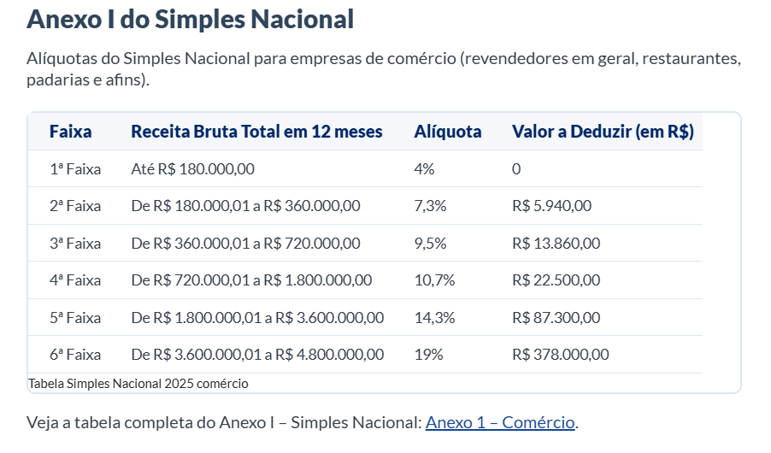
R$ - | R$ 180,000.00 | 4% | 1ª
R$ 180,001.00 | R$ 360,000.00 | 7.30% | 2ª
R$ 360,001.00 | R$ 720,000.00 | 9.50% | 3ª
R$ 720,001.00 | R$ 1,800,000.00 | 10.70% | 4ª
R$ 1,800,001.00 | R$ 3,600,000.00 | 14.30% | 5ª
R$ 3,600,001.00 | R$ 4,800,001.00 | 19% | 6ª

